26.06.2025
Masterarbeit Nele Herzig, Alexandra Kornhaß / water chemistry
geplante Probenahmetermine : 26.06.25 / 30.07.25 / 28.08.25 / 29.09.25

2025-07-27
> übergabe Proben und Messequiptment von Nele Herzig an Martina Hermann
> Lagerung der Proben bei 4°C im Kühlschrank
> 01.07.25 Filterung der Proben durch 0,45µm Spritzenvorsatzfilter (Entfernung von Schwebstoffen)
> 01.07.25 Photometrische Messung
> Nummerierung der Proben wie folgt:
 | 1= | 26.06-Meu-T-MS-2
 | 2= | 26.06-Meu-N-MS-2
 | 3= | 26.06-Meu-N-MS-3
 | 4= | 26.06-Meu-N-MS-1
 | 5= | 26.06-Meu-T-MS-1
 | 6= | 26.06-Lic-MS-3
 | 7= | 26.06-Lic-MS-2
 | 8= | 26.06-Lic-MS-1
> Proben 1-4 wiesen eine leichte braune Färbung auf
> Proben 5-8 wiesen eine starke braune Färbung auf
> aufgrund der braun bis gelblichen Färbung der Proben und der sich daraus ergebenden überinterpretation der Nitratreaktion wurde mit persönlichen Blindwerten gearbeitet
> der Nachweis setzt anwesendes Nitrat zu einem gelben Farbstoff um, 3-5-nitrosalicylsäure welcher gelb erscheint und photometrisch bei 420nm gemessen wird
> je Probe wurde ein Doppelansatz erstellt, davon einer mit salicylsäure und einer ohne, der Ansatz ohne salicylsäure behält dabei die ursprüngliche gelbe Färbung
diese Probe wir als Blindwert gemessen und im Anschluss die eigentliche Probe vermessen, somit wird die Eigenfärbung der Probe "abgezogen"
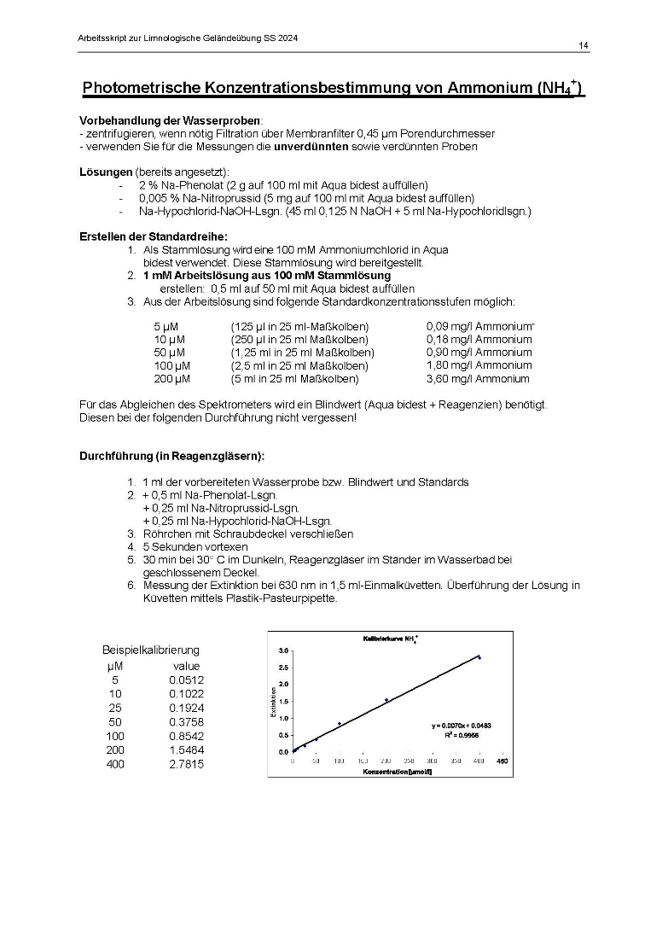
Standardreihe Ammonium

 |  |  |  | Molgewicht NH4 |  | 18.03846 | g/mol
 |  |  |  | Volumen Probe in L |  | 0.001 | L

 |  |  |  | concentration | Masse | Masse korrigiert
 |  |  |  | µM in M | [g/ml] | [mg/L]
sample | extinktion | concentration in µM | concentration calculated [µM] |  | [m=M*c*V]
standard 1µM | 0.005 | 1 | 0
standard 2,5µM | 0.016 | 2.5 | 0
standard 5µM | 0.04 | 5 | 3 | 0.000005 | 9.01923E-05 | 0.09
stand. 10µM | 0.084 | 10 | 7 | 0.00001 | 0.0001803846 | 0.18
standard 25µM | 0.228 | 25 | 23
stand. 50µM | 0.543 | 50 | 57 | 0.00005 | 0.000901923 | 0.90
stand. 100µM | 0.982 | 100 | 104 | 0.0001 | 0.001803846 | 1.80
stand. 200µM | 1.846 | 200 | 197 | 0.0002 | 0.003607692 | 3.61
26.06-Meu-T-MS-2 | 0.011 |  | 0 | 0 | 0 | 0.00
26.06-Meu-N-MS-2 | 0.002 |  | 0 | 0 | 0 | 0.00
26.06-Meu-N-MS-3 | 0.002 |  | 0 | 0 | 0 | 0.00
26.06-Meu-N-MS-1 | 0.007 |  | 0 | 0 | 0 | 0.00
26.06-Meu-T-MS-1 | 0.109 |  | 10 | 9.9569892473E-06 | 1.7960875226E-07 | 0.18
26.06-Lic-MS-3 | 0.36 |  | 37 | 3.6946236559E-05 | 6.6645321032E-07 | 0.67
26.06-Lic-MS-2 | 0.913 |  | 96 | 9.6408602151E-05 | 1.7390627135E-06 | 1.74
26.06-Lic-MS-1 | 0.047 |  | 3 | 3.2903225806E-06 | 5.9352352258E-08 | 0.06

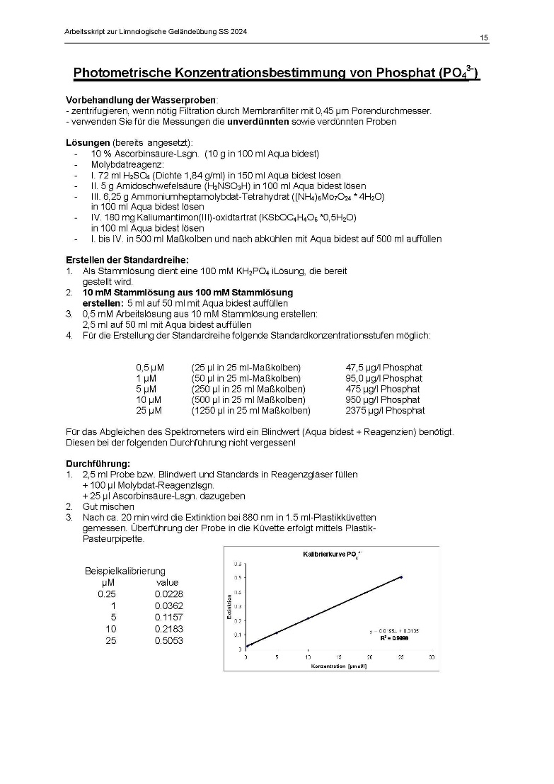

Standardreihe Phosphat

 |  |  |  |  | Molgewicht PO3 |  | 94.973
 |  |  |  |  | Volumen Probe in L |  | 0.001 | g/mol
 |  |  |  |  |  |  |  | L
 |  |  |  |  | concentration | Masse | Masse korrigiert
sample | extinktion | concentration in µM | concentration calculated [µM] |  | µM in M | [g/ml] | [mg/L]
standard 0,5µM | 0.001 | 0.5 | 0 |  | 0.0000005 | 4.74865E-05 | 0.05
stand. 1µM | 0.016 | 1 | 1 |  | 0.000001 | 0.000094973 | 0.09
stand. 5µM | 0.089 | 5 | 5 |  | 0.000005 | 0.000474865 | 0.47
stand. 10µM | 0.217 | 10 | 11 |  | 0.00001 | 0.00094973 | 0.95
stand. 25µM | 0.501 | 25 | 25 |  | 0.000025 | 0.002374325 | 2.37
stand. 50µM | 0.759 | 50 | 37 |  | 0.00005 | 0.00474865 | 4.75
26.06-Meu-T-MS-2 | 0 |  | 0 |  | 2.4019607843E-07 | 4.3327673529E-09 | 0.00
26.06-Meu-N-MS-2 | 0 |  | 0 |  | 2.4019607843E-07 | 4.3327673529E-09 | 0.00
26.06-Meu-N-MS-3 | 0 |  | 0 |  | 2.4019607843E-07 | 4.3327673529E-09 | 0.00
26.06-Meu-N-MS-1 | 0 |  | 0 |  | 2.4019607843E-07 | 4.3327673529E-09 | 0.00
26.06-Meu-T-MS-1 | 0.014 |  | 1 |  | 9.2647058824E-07 | 1.6712102647E-08 | 0.02
26.06-Lic-MS-3 | 0.009 |  | 1 |  | 6.8137254902E-07 | 1.2290911471E-08 | 0.01
26.06-Lic-MS-2 | 0.039 |  | 2 |  | 2.1519607843E-06 | 3.8818058529E-08 | 0.04
26.06-Lic-MS-1 | 0.006 |  | 1 |  | 5.3431372549E-07 | 9.6381967647E-09 | 0.01

 |  |  |  |  | Molgewicht PO3 |  | 62.0054
 |  |  |  |  | Volumen Probe in L |  | 0.001
Nitratmessung salicylate methode
 |  |  |  |  | concentration | Masse | Masse korrigiert
sample | extinktion | concentration in µM | concentration calculated |  | µM in M | [g/ml] | [mg/L]
stand. 2,5µM | 0 | 2.5 | 0 |  | 0.0000025 | 0.0001550135 | 0.16
stand. 5µM | 0.001 | 5 | 4 |  | 0.000005 | 0.000310027 | 0.31
stand. 10µM | 0.008 | 10 | 8 |  | 0.00001 | 0.000620054 | 0.62
stand. 25µM | 0.041 | 25 | 25 |  | 0.000025 | 0.001550135 | 1.55
stand. 50µM | 0.083 | 50 | 47 |  | 0.00005 | 0.00310027 | 3.10
stand. 100µM | 0.175 | 100 | 96 |  | 0.0001 | 0.00620054 | 6.20
stand. 200µM | 0.375 | 200 | 201 |  | 0.0002 | 0.01240108 | 12.40
stand. 500µM | 0.915 | 500 | 485 |  | 0.0005 | 0.0310027 | 31.00
26.06-Meu-T-MS-2 | 0.011 |  | 9 |  | 9.3157894737E-06 | 5.7762925263E-07 | 0.58
26.06-Meu-N-MS-2 | 0 |  | 0 |  | 0 | 0 | 0.00
26.06-Meu-N-MS-3 | 0 |  | 0 |  | 0 | 0 | 0.00
26.06-Meu-N-MS-1 | 0 |  | 0 |  | 0 | 0 | 0.00
26.06-Meu-T-MS-1 | 0 |  | 0 |  | 0 | 0 | 0.00
26.06-Lic-MS-3 | 0.018 |  | 13 |  | 0.000013 | 8.060702E-07 | 0.81
26.06-Lic-MS-2 | 0.028 |  | 18 |  | 1.8263157895E-05 | 1.1324144105E-06 | 1.13
26.06-Lic-MS-1 | 0.027 |  | 18 |  | 1.7736842105E-05 | 1.0997799895E-06 | 1.10

Standardreihe Nitrat salicylate

23.07.2025
Masterarbeit Nele Herzig, Alexandra Kornhaß / water chemistry
geplante Probenahmetermine : 26.06.25 / 23.07.25 / 28.08.25 / 29.09.25

2025-07-24
> übergabe Proben und Messequiptment von Nele Herzig an Stefan Riedel
> Lagerung der Proben bei 4°C im Kühlschrank
> 25.07.25 Filterung der Proben durch 0,45µm Spritzenvorsatzfilter (Entfernung von Schwebstoffen)
> 29.07.25 Photometrische Messung
> Nummerierung der Proben wie folgt:
 | 1= | 23.07-Meu-T-MS-2
 | 2= | 23.07-Meu-N-MS-2
 | 3= | 23.07-Meu-N-MS-3
 | 4= | 23.07-Meu-N-MS-1
 | 5= | 23.07-Meu-T-MS-1
 | 6= | 23.07-Lic-MS-3
 | 7= | 23.07-Lic-MS-2
 | 8= | 23.07-Lic-MS-1
> Proben 1-3 wiesen eine starke gelb Färbung auf
> Proben 4-8 wiesen eine leichte gelb Färbung auf
> aufgrund der braun bis gelblichen Färbung der Proben und der sich daraus ergebenden überinterpretation der Nitratreaktion wurde mit persönlichen Blindwerten gearbeitet
> der Nachweis setzt anwesendes Nitrat zu einem gelben Farbstoff um, 3-5-nitrosalicylsäure welcher gelb erscheint und photometrisch bei 420nm gemessen wird
> je Probe wurde ein Doppelansatz erstellt, davon einer mit salicylsäure und einer ohne, der Ansatz ohne salicylsäure behält dabei die ursprüngliche gelbe Färbung
diese Probe wir als Blindwert gemessen und im Anschluss die eigentliche Probe vermessen, somit wird die Eigenfärbung der Probe "abgezogen"

Standardreihe Ammonium
5 | 0.035
10 | 0.083
25
50 | 0.485
100 | 0.965
200 | 1.834

 |  |  |  | Molgewicht NH4 |  | 18.03846 | g/mol
 |  |  |  | Volumen Probe in L |  | 0.001 | L

 |  |  |  | concentration | Masse | Masse korrigiert
 |  |  |  | µM in M | [g/ml] | [mg/L]
sample | extinktion | concentration in µM | concentration calculated [µM] |  | [m=M*c*V]
standard 1µM |  | 1 | 0
standard 2,5µM |  | 2.5 | -2
standard 5µM | 0.035 | 5 | 2 | 0.000005 | 9.01923E-05 | 0.09
stand. 10µM | 0.083 | 10 | 7 | 0.00001 | 0.0001803846 | 0.18
standard 25µM |  | 25 | -2
stand. 50µM | 0.485 | 50 | 50 | 0.00005 | 0.000901923 | 0.90
stand. 100µM | 0.965 | 100 | 102 | 0.0001 | 0.001803846 | 1.80
stand. 200µM | 1.834 | 200 | 195 | 0.0002 | 0.003607692 | 3.61
23.07-Meu-T-MS-2 | 0.011 |  | 0 | 0 | 0 | 0.00
23.07-Meu-N-MS-2 | 0.002 |  | 0 | 0 | 0 | 0.00
23.07-Meu-N-MS-3 | 0.002 |  | 0 | 0 | 0 | 0.00
23.07-Meu-N-MS-1 | 0.007 |  | 0 | 0 | 0 | 0.00
23.07-Meu-T-MS-1 | 0.109 |  | 10 | 9.9569892473E-06 | 1.7960875226E-07 | 0.18
23.07-Lic-MS-3 | 0.36 |  | 37 | 3.6946236559E-05 | 6.6645321032E-07 | 0.67
23.07-Lic-MS-2 | 0.913 |  | 96 | 9.6408602151E-05 | 1.7390627135E-06 | 1.74
23.07-Lic-MS-1 | 0.047 |  | 3 | 3.2903225806E-06 | 5.9352352258E-08 | 0.06

Standardreihe Phosphat

 |  |  |  |  | Molgewicht PO3 |  | 94.973
 |  |  |  |  | Volumen Probe in L |  | 0.001 | g/mol
 |  |  |  |  |  |  |  | L
 |  |  |  |  | concentration | Masse | Masse korrigiert
sample | extinktion | concentration in µM | concentration calculated [µM] |  | µM in M | [g/ml] | [mg/L]
standard 0,5µM | 0.001 | 0.5 | 0 |  | 0.0000005 | 4.74865E-05 | 0.05
stand. 1µM | 0.016 | 1 | 1 |  | 0.000001 | 0.000094973 | 0.09
stand. 5µM | 0.089 | 5 | 5 |  | 0.000005 | 0.000474865 | 0.47
stand. 10µM | 0.217 | 10 | 11 |  | 0.00001 | 0.00094973 | 0.95
stand. 25µM | 0.501 | 25 | 25 |  | 0.000025 | 0.002374325 | 2.37
stand. 50µM | 0.759 | 50 | 37 |  | 0.00005 | 0.00474865 | 4.75
23.07-Meu-T-MS-2 | 0 |  | 0 |  | 2.4019607843E-07 | 4.3327673529E-09 | 0.00
23.07-Meu-N-MS-2 | 0 |  | 0 |  | 2.4019607843E-07 | 4.3327673529E-09 | 0.00
23.07-Meu-N-MS-3 | 0 |  | 0 |  | 2.4019607843E-07 | 4.3327673529E-09 | 0.00
23.07-Meu-N-MS-1 | 0 |  | 0 |  | 2.4019607843E-07 | 4.3327673529E-09 | 0.00
23.07-Meu-T-MS-1 | 0.014 |  | 1 |  | 9.2647058824E-07 | 1.6712102647E-08 | 0.02
23.07-Lic-MS-3 | 0.009 |  | 1 |  | 6.8137254902E-07 | 1.2290911471E-08 | 0.01
23.07-Lic-MS-2 | 0.039 |  | 2 |  | 2.1519607843E-06 | 3.8818058529E-08 | 0.04
23.07-Lic-MS-1 | 0.006 |  | 1 |  | 5.3431372549E-07 | 9.6381967647E-09 | 0.01

 |  |  |  |  | Molgewicht PO3 |  | 62.0054
 |  |  |  |  | Volumen Probe in L |  | 0.001
Nitratmessung salicylate methode
 |  |  |  |  | concentration | Masse | Masse korrigiert
sample | extinktion | concentration in µM | concentration calculated |  | µM in M | [g/ml] | [mg/L]
stand. 2,5µM | 0 | 2.5 | 0 |  | 0.0000025 | 0.0001550135 | 0.16
stand. 5µM | 0.001 | 5 | 4 |  | 0.000005 | 0.000310027 | 0.31
stand. 10µM | 0.008 | 10 | 8 |  | 0.00001 | 0.000620054 | 0.62
stand. 25µM | 0.041 | 25 | 25 |  | 0.000025 | 0.001550135 | 1.55
stand. 50µM | 0.083 | 50 | 47 |  | 0.00005 | 0.00310027 | 3.10
stand. 100µM | 0.175 | 100 | 96 |  | 0.0001 | 0.00620054 | 6.20
stand. 200µM | 0.375 | 200 | 201 |  | 0.0002 | 0.01240108 | 12.40
stand. 500µM | 0.915 | 500 | 485 |  | 0.0005 | 0.0310027 | 31.00
23.07-Meu-T-MS-2 | 0.011 |  | 9 |  | 9.3157894737E-06 | 5.7762925263E-07 | 0.58
23.07-Meu-N-MS-2 | 0 |  | 0 |  | 0 | 0 | 0.00
23.07-Meu-N-MS-3 | 0 |  | 0 |  | 0 | 0 | 0.00
23.07-Meu-N-MS-1 | 0 |  | 0 |  | 0 | 0 | 0.00
23.07-Meu-T-MS-1 | 0 |  | 0 |  | 0 | 0 | 0.00
23.07-Lic-MS-3 | 0.018 |  | 13 |  | 0.000013 | 8.060702E-07 | 0.81
23.07-Lic-MS-2 | 0.028 |  | 18 |  | 1.8263157895E-05 | 1.1324144105E-06 | 1.13
23.07-Lic-MS-1 | 0.027 |  | 18 |  | 1.7736842105E-05 | 1.0997799895E-06 | 1.10

Standardreihe Nitrat salicylate

31.08.2025
Masterarbeit Nele Herzig, Alexandra Kornhaß / water chemistry
geplante Probenahmetermine : 26.06.25 / 23.07.25 / 31.08.25 / 29.09.25

2025-09-01
> übergabe Proben und Messequiptment von Nele Herzig an Stefan Riedel
> Lagerung der Proben bei 4°C im Kühlschrank
> 01.09.25 Filterung der Proben durch 0,45µm Spritzenvorsatzfilter (Entfernung von Schwebstoffen)
> 05.09.25 Photometrische Messung
> Nummerierung der Proben wie folgt:
 | 1= | 31.08-Meu-T-MS-2
 | 2= | 31.08-Meu-N-MS-2
 | 3= | 31.08-Meu-N-MS-3
 | 4= | 31.08-Meu-N-MS-1
 | 5= | 31.08-Meu-T-MS-1
 | 6= | 31.08-Lic-MS-3
 | 7= | 31.08-Lic-MS-2
 | 8= | 31.08-Lic-MS-1
> Proben 1 weisst eine starke gelb Färbung auf
>Probe 1 nach Filtration klar
> Proben 2-8 wiesen eine leichte gelb Färbung auf
> aufgrund der braun bis gelblichen Färbung der Proben und der sich daraus ergebenden überinterpretation der Nitratreaktion wurde mit persönlichen Blindwerten gearbeitet
> der Nachweis setzt anwesendes Nitrat zu einem gelben Farbstoff um, 3-5-nitrosalicylsäure welcher gelb erscheint und photometrisch bei 420nm gemessen wird
> je Probe wurde ein Doppelansatz erstellt, davon einer mit salicylsäure und einer ohne, der Ansatz ohne salicylsäure behält dabei die ursprüngliche gelbe Färbung
diese Probe wir als Blindwert gemessen und im Anschluss die eigentliche Probe vermessen, somit wird die Eigenfärbung der Probe "abgezogen"

Standardreihe Ammonium
5 | 0.036
10 | 0.08
25
50 | 0.484
100 | 0.973
200 | 1.899

 |  |  |  | Molgewicht NH4 |  | 18.03846 | g/mol
 |  |  |  | Volumen Probe in L |  | 0.001 | L

 |  |  |  | concentration | Masse | Masse korrigiert
 |  |  |  | µM in M | [g/ml] | [mg/L]
sample | extinktion | concentration in µM | concentration calculated [µM] |  | [m=M*c*V]
standard 1µM |  | 1 | 0
standard 2,5µM |  | 2.5 | 1
standard 5µM | 0.036 | 5 | 4 | 0.000005 | 9.01923E-05 | 0.09
stand. 10µM | 0.08 | 10 | 9 | 0.00001 | 0.0001803846 | 0.18
standard 25µM |  | 25 | 1
stand. 50µM | 0.484 | 50 | 51 | 0.00005 | 0.000901923 | 0.90
stand. 100µM | 0.973 | 100 | 102 | 0.0001 | 0.001803846 | 1.80
stand. 200µM | 1.899 | 200 | 198 | 0.0002 | 0.003607692 | 3.61
31.08-Meu-T-MS-2 | 1.25 |  | 131 | 0.00013070833333 | 2.3577770425E-06 | 2.36
31.08-Meu-N-MS-2 | 0.001 |  | 1 | 6.0416666667E-07 | 1.089823625E-08 | 0.01
31.08-Meu-N-MS-3 | 0.005 |  | 1 | 1.0208333333E-06 | 1.841426125E-08 | 0.02
31.08-Meu-N-MS-1 | 0.008 |  | 1 | 1.3333333333E-06 | 2.405128E-08 | 0.02
31.08-Meu-T-MS-1 | 0.014 |  | 2 | 1.9583333333E-06 | 3.53253175E-08 | 0.04
31.08-Lic-MS-3 | 0.024 |  | 3 | 0.000003 | 5.411538E-08 | 0.05
31.08-Lic-MS-2 | 0.041 |  | 5 | 4.7708333333E-06 | 8.605848625E-08 | 0.09
31.08-Lic-MS-1 | 0.311 |  | 33 | 3.2895833333E-05 | 5.9339017375E-07 | 0.59

Standardreihe Phosphat

 |  |  |  |  | Molgewicht PO3 |  | 94.973
 |  |  |  |  | Volumen Probe in L |  | 0.001 | g/mol
 |  |  |  |  |  |  |  | L
 |  |  |  |  | concentration | Masse | Masse korrigiert
sample | extinktion | concentration in µM | concentration calculated [µM] |  | µM in M | [g/ml] | [mg/L]
standard 0,5µM | 0.011 | 0.5 | 1 |  | 0.0000005 | 4.74865E-05 | 0.05
stand. 1µM | 0.021 | 1 | 1 |  | 0.000001 | 0.000094973 | 0.09
stand. 5µM | 0.105 | 5 | 5 |  | 0.000005 | 0.000474865 | 0.47
stand. 10µM | 0.216 | 10 | 10 |  | 0.00001 | 0.00094973 | 0.95
stand. 25µM | 0.526 | 25 | 25 |  | 0.000025 | 0.002374325 | 2.37
stand. 50µM | 1.654 | 50 | 78 |  | 0.00005 | 0.00474865 | 4.75
31.08-Meu-T-MS-2 | 0 |  | 0 |  | 4.7393364929E-08 | 8.5490331754E-10 | 0.00
31.08-Meu-N-MS-2 | 0 |  | 0 |  | 4.7393364929E-08 | 8.5490331754E-10 | 0.00
31.08-Meu-N-MS-3 | 0 |  | 0 |  | 4.7393364929E-08 | 8.5490331754E-10 | 0.00
31.08-Meu-N-MS-1 | 0 |  | 0 |  | 4.7393364929E-08 | 8.5490331754E-10 | 0.00
31.08-Meu-T-MS-1 | 0.014 |  | 1 |  | 7.1090047393E-07 | 1.2823549763E-08 | 0.01
31.08-Lic-MS-3 | 0.009 |  | 0 |  | 4.7393364929E-07 | 8.5490331754E-09 | 0.01
31.08-Lic-MS-2 | 0.039 |  | 2 |  | 1.8957345972E-06 | 3.4196132701E-08 | 0.03
31.08-Lic-MS-1 | 0.006 |  | 0 |  | 3.317535545E-07 | 5.9843232227E-09 | 0.01

 |  |  |  |  | Molgewicht PO3 |  | 62.0054
 |  |  |  |  | Volumen Probe in L |  | 0.001

Nitratmessung salicylate methode
 |  |  |  |  | concentration | Masse | Masse korrigiert
sample | extinktion | concentration in µM | concentration calculated |  | µM in M | [g/ml] | [mg/L]
stand. 2,5µM |  | 2.5 | 0 |  | 0.0000025 | 0.0001550135 | 0.16
stand. 5µM |  | 5 | 3 |  | 0.000005 | 0.000310027 | 0.31
stand. 10µM | 0.023 | 10 | 15 |  | 0.00001 | 0.000620054 | 0.62
stand. 25µM |  | 25 | 3 |  | 0.000025 | 0.001550135 | 1.55
stand. 50µM | 0.096 | 50 | 53 |  | 0.00005 | 0.00310027 | 3.10
stand. 100µM | 0.205 | 100 | 111 |  | 0.0001 | 0.00620054 | 6.20
stand. 200µM | 0.395 | 200 | 211 |  | 0.0002 | 0.01240108 | 12.40
stand. 500µM | 0.97 | 500 | 513 |  | 0.0005 | 0.0310027 | 31.00
31.08-Meu-T-MS-2 | 0.014 |  | 10 |  | 1.0157894737E-05 | 6.2984432632E-07 | 0.63
31.08-Meu-N-MS-2 | 0.009 |  | 8 |  | 7.5263157895E-06 | 4.6667222105E-07 | 0.47
31.08-Meu-N-MS-3 | 0.002 |  | 4 |  | 3.8421052632E-06 | 2.3823127368E-07 | 0.24
31.08-Meu-N-MS-1 | 0 |  | 3 |  | 2.7894736842E-06 | 1.7296243158E-07 | 0.17
31.08-Meu-T-MS-1 | 0.006 |  | 6 |  | 5.9473684211E-06 | 3.6876895789E-07 | 0.37
31.08-Lic-MS-3 | 0.025 |  | 16 |  | 1.5947368421E-05 | 9.8882295789E-07 | 0.99
31.08-Lic-MS-2 | 0.013 |  | 10 |  | 9.6315789474E-06 | 5.9720990526E-07 | 0.60
31.08-Lic-MS-1 | 0.014 |  | 10 |  | 1.0157894737E-05 | 6.2984432632E-07 | 0.63

Standardreihe Nitrat salicylate
2.5
5
10 | 0.023
25
50 | 0.096
100 | 0.205
200 | 0.395
500 | 0.97

24.09.2025
Masterarbeit Nele Herzig, Alexandra Kornhaß / water chemistry
geplante Probenahmetermine : 26.06.25 / 23.07.25 / 31.08.25 / 24.09.25

2025-09-25
> übergabe Proben und Messequiptment von Nele Herzig an Stefan Riedel
> Lagerung der Proben bei 4°C im Kühlschrank
> 25.09.25 Filterung der Proben durch 0,45µm Spritzenvorsatzfilter (Entfernung von Schwebstoffen)
> 29.09.25 Photometrische Messung
> Nummerierung der Proben wie folgt:
 | 1= | 24.09-Meu-T-MS-2
 | 2= | 24.09-Meu-N-MS-2
 | 3= | 24.09-Meu-N-MS-3
 | 4= | 24.09-Meu-N-MS-1
 | 5= | 24.09-Meu-T-MS-1
 | 6= | 24.09-Lic-MS-3
 | 7= | 24.09-Lic-MS-2
 | 8= | 24.09-Lic-MS-1
 | 9= | 24.09-Lic-MS-4

>Proben 1-5 weisen eine starke Gelbfärbung auf
> Proben 6-9 wiesen eine leichte gelb Färbung auf
> aufgrund der braun bis gelblichen Färbung der Proben und der sich daraus ergebenden überinterpretation der Nitratreaktion wurde mit persönlichen Blindwerten gearbeitet
> der Nachweis setzt anwesendes Nitrat zu einem gelben Farbstoff um, 3-5-nitrosalicylsäure welcher gelb erscheint und photometrisch bei 420nm gemessen wird
> je Probe wurde ein Doppelansatz erstellt, davon einer mit salicylsäure und einer ohne, der Ansatz ohne salicylsäure behält dabei die ursprüngliche gelbe Färbung
diese Probe wir als Blindwert gemessen und im Anschluss die eigentliche Probe vermessen, somit wird die Eigenfärbung der Probe "abgezogen"

Standardreihe Ammonium

 |  |  |  | Molgewicht NH4 |  | 18.03846 | g/mol
 |  |  |  | Volumen Probe in L |  | 0.001 | L

 |  |  |  | concentration | Masse | Masse korrigiert
 |  |  |  | µM in M | [g/ml] | [mg/L]
sample | extinktion | concentration in µM | concentration calculated [µM] |  | [m=M*c*V]
standard 1µM | 0.003 | 1 | 0
standard 2,5µM | 0.018 | 2.5 | 1
standard 5µM | 0.043 | 5 | 3 | 0.000005 | 9.01923E-05 | 0.09
stand. 10µM | 0.094 | 10 | 9 | 0.00001 | 0.0001803846 | 0.18
standard 25µM | 0.25 | 25 | 25
stand. 50µM | 0.52 | 50 | 52 | 0.00005 | 0.000901923 | 0.90
stand. 100µM | 1.028 | 100 | 104 | 0.0001 | 0.001803846 | 1.80
stand. 200µM | 1.95 | 200 | 198 | 0.0002 | 0.003607692 | 3.61
24.09-Meu-T-MS-2 | 0.224 |  | 22 | 2.1846938776E-05 | 3.9408513122E-07 | 0.39
24.09-Meu-N-MS-2 | 0.029 |  | 2 | 1.9489795918E-06 | 3.5156590408E-08 | 0.04
24.09-Meu-N-MS-3 | 0.024 |  | 1 | 1.4387755102E-06 | 2.595329449E-08 | 0.03
24.09-Meu-N-MS-1 | 0.079 |  | 7 | 7.0510204082E-06 | 1.2718954959E-07 | 0.13
24.09-Meu-T-MS-1 | 0.041 |  | 3 | 3.1734693878E-06 | 5.7244500612E-08 | 0.06
24.09-Lic-MS-3 | 0.224 |  | 22 | 2.1846938776E-05 | 3.9408513122E-07 | 0.39
24.09-Lic-MS-2 | 0.221 |  | 22 | 2.1540816327E-05 | 3.8856315367E-07 | 0.39
24.09-Lic-MS-1 | 0.117 |  | 11 | 1.0928571429E-05 | 1.9713459857E-07 | 0.20
24.09-Lic-MS-4 | 0.035 |  | 3 | 2.5612244898E-06 | 4.620054551E-08 | 0.05

Standardreihe Phosphat

 |  |  |  |  | Molgewicht PO3 |  | 94.973
 |  |  |  |  | Volumen Probe in L |  | 0.001 | g/mol
 |  |  |  |  |  |  |  | L
 |  |  |  |  | concentration | Masse | Masse korrigiert
sample | extinktion | concentration in µM | concentration calculated [µM] |  | µM in M | [g/ml] | [mg/L]
standard 0,5µM | 0 | 0.5 | 0 |  | 0.0000005 | 4.74865E-05 | 0.05
stand. 1µM | 0.01 | 1 | 1 |  | 0.000001 | 0.000094973 | 0.09
stand. 5µM | 0.082 | 5 | 4 |  | 0.000005 | 0.000474865 | 0.47
stand. 10µM | 0.203 | 10 | 10 |  | 0.00001 | 0.00094973 | 0.95
stand. 25µM | 0.49 | 25 | 24 |  | 0.000025 | 0.002374325 | 2.37
stand. 50µM |  | 50 | 0 |  | 0.00005 | 0.00474865 | 4.75
24.09-Meu-T-MS-2 | 0 |  | 0 |  | 4.9751243781E-08 | 8.974358209E-10 | 0.00
24.09-Meu-N-MS-2 | 0 |  | 0 |  | 4.9751243781E-08 | 8.974358209E-10 | 0.00
24.09-Meu-N-MS-3 | 0 |  | 0 |  | 4.9751243781E-08 | 8.974358209E-10 | 0.00
24.09-Meu-N-MS-1 | 0 |  | 0 |  | 4.9751243781E-08 | 8.974358209E-10 | 0.00
24.09-Meu-T-MS-1 | 0 |  | 0 |  | 4.9751243781E-08 | 8.974358209E-10 | 0.00
24.09-Lic-MS-3 | 0.002 |  | 0 |  | 1.4925373134E-07 | 2.6923074627E-09 | 0.00
24.09-Lic-MS-2 | 0.01 |  | 1 |  | 5.4726368159E-07 | 9.8717940299E-09 | 0.01
24.09-Lic-MS-1 | 0 |  | 0 |  | 4.9751243781E-08 | 8.974358209E-10 | 0.00
24.09-Lic-MS-4 | 0 |  | 0 |  | 4.9751243781E-08 | 8.974358209E-10 | 0.00

 |  |  |  |  | Molgewicht PO3 |  | 62.0054
 |  |  |  |  | Volumen Probe in L |  | 0.001
Nitratmessung salicylate methode
 |  |  |  |  | concentration | Masse | Masse korrigiert
sample | extinktion | concentration in µM | concentration calculated |  | µM in M | [g/ml] | [mg/L]
stand. 2,5µM |  | 2.5 | 0 |  | 0.0000025 | 0.0001550135 | 0.16
stand. 5µM |  | 5 | -1 |  | 0.000005 | 0.000310027 | 0.31
stand. 10µM | 0.022 | 10 | 11 |  | 0.00001 | 0.000620054 | 0.62
stand. 25µM |  | 25 | -1 |  | 0.000025 | 0.001550135 | 1.55
stand. 50µM | 0.102 | 50 | 53 |  | 0.00005 | 0.00310027 | 3.10
stand. 100µM | 0.194 | 100 | 102 |  | 0.0001 | 0.00620054 | 6.20
stand. 200µM | 0.376 | 200 | 197 |  | 0.0002 | 0.01240108 | 12.40
stand. 500µM | 0.967 | 500 | 508 |  | 0.0005 | 0.0310027 | 31.00
24.09-Meu-T-MS-2 | 0.009 |  | 4 |  | 4.1578947368E-06 | 2.5781192632E-07 | 0.26
24.09-Meu-N-MS-2 | 0.006 |  | 3 |  | 2.5789473684E-06 | 1.5990866316E-07 | 0.16
24.09-Meu-N-MS-3 | 0.011 |  | 5 |  | 5.2105263158E-06 | 3.2308076842E-07 | 0.32
24.09-Meu-N-MS-1 | 0.007 |  | 3 |  | 3.1052631579E-06 | 1.9254308421E-07 | 0.19
24.09-Meu-T-MS-1 | 0.006 |  | 3 |  | 2.5789473684E-06 | 1.5990866316E-07 | 0.16
24.09-Lic-MS-3 | 0.045 |  | 23 |  | 2.3105263158E-05 | 1.4326510842E-06 | 1.43
24.09-Lic-MS-2 | 0.036 |  | 18 |  | 1.8368421053E-05 | 1.1389412947E-06 | 1.14
24.09-Lic-MS-1 | 0.026 |  | 13 |  | 1.3105263158E-05 | 8.1259708421E-07 | 0.81
24.09-Lic-MS-4 | 0.003 |  | 1 |  | 0.000001 | 6.20054E-08 | 0.06
Standardreihe Nitrat salicylate
2.5
5
10 | 0.022
25
50 | 0.102
100 | 0.194
200 | 0.376
500 | 0.967

